ИНСТРУКЦИЯ
1) | Введите скидку в поле Ваша скидка: | Вернуься к заказу!

2) | Проставте количество нужного для вас товара в колонке ЗАКАЗ:
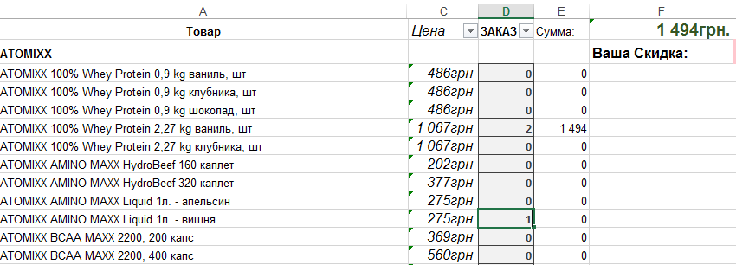

3) | После заполнения заказа на стрелочку слева от поля ЗАКАЗ и уберите галочку с 0, и нажмите Ок

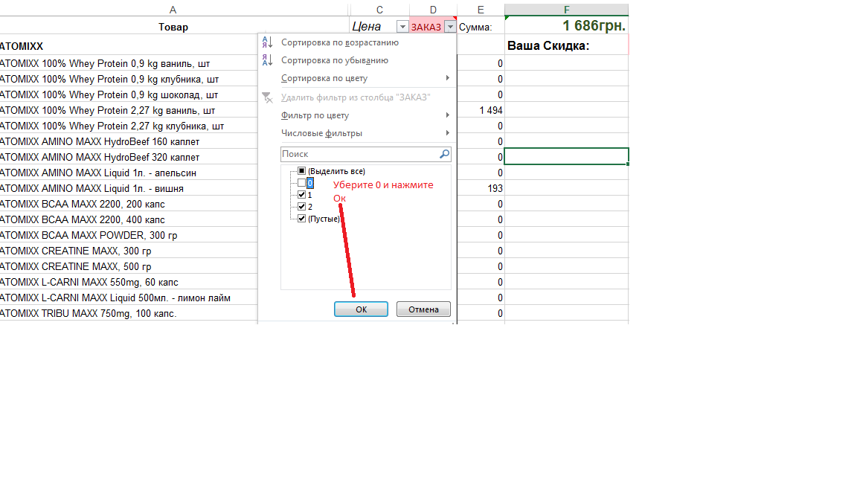

4) | Сохраните и отправте заказ вашему менеджеру!

Вернуься к заказу!

